상품제안서
비즈 도킹형 5000mAh 일체형 미니 보조배터리 C타입 | 상품코드: F24006

 |  |  |  |  |  |  | 02-412-0044 | www.easy1.co.kr
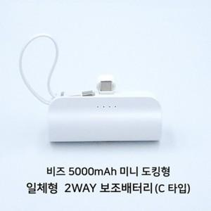

【상세/제작정보】 | 도킹형 미니 일체형 보조배터리

【인쇄/포장옵션】 | 풀칼라 / 포장지포장

【공급단가】 | 수량 | 100~ | 300~ | 500~ | 1,000~ | 3,000~
*VAT별도 | 단가 | 7,500원 | 7,440원 | 7,380원 | 7,320원 | 7,260원

【상품 URL】 | https://dev.easy1.co.kr:443/src/goods_detail.php?gdno=24006

